Nuget
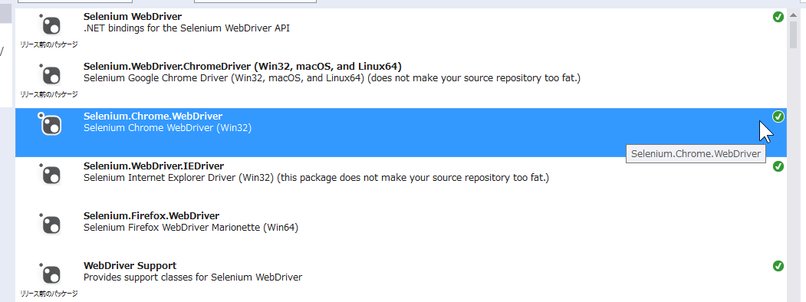
参考 | CefSharpはビルドエラーがでるので止め。
 | https://qiita.com/yaju/items/97b61d0d8bc3f9ed044d

